工作表1
 |  |  |  |  | 可合併PO
客戶 |  |  |  |  | TMKF-26-12345
 |  |  |  |  | TMKF-26-12346
款號 |  |  |  |  | TMKF-26-12347

採購單號
 |  |  |  |  |  |  |  |  |  |  | 驗布輸入 | 合併TMKF-26-04996

合併 | 實際驗布日 | 款號 | 客戶 | 供應商 | 布種 | C20顏色 | 驗報狀態 | 驗布輸入 | 刪除 | 未驗布可以驗布，可以刪除 | 未驗布: 單一採購單、合併採購單
 | QC | 採購單號 | 採購人員 | 供應地 | 成份 |  |  |  |  | 未發送可以驗布，可以刪除 | 未發送: 修改資料、合併採購單
 | 預計出貨日 |  | 訂單數量 |  | 規格 |  |  |  |  | 簽核中可以驗布，不能刪除 | 簽核中: 修改資料
 | 2026-06-08 | 60226F073D | GU | 國華實業 | Knit,Tricot,Dyed | BLACK | 已簽核 |  |  | 已簽核不能驗布，不能刪除 |  | 採購單資訊
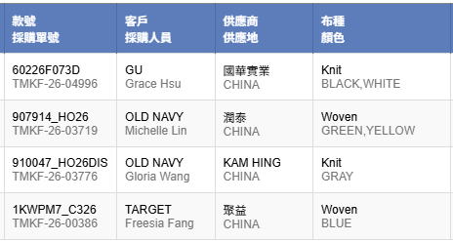
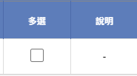
 | Yong Wang | TMKF-26-04996 | Grace Hsu | CHINA | Polyester 100%
 | 2026-05-22 |  | 1,761kgs(5283yds) |  | 59 x 130
合併 | 2026-06-08 | 907914_HO26 | OLD NAVY | 潤泰 | Woven,Fleece,Dyed | RED | 未發送
 | Leo Li | TMKF-26-03719 | Michelle Lin | CHINA | Cotton/Recycled Polyester 75/25%
 | 2026-03-19 |  | 5000yds |  | 62 x 220
 | 2026-05-28 | 910047_HO26DIS | OLD NAVY | KAM HING | Knit,Velour,PRT | GRAY | 簽核中
 | Leo Li | TMKF-26-03776 | Gloria Wang | CHINA | Polyester 100%
 | 2026-05-14 |  | 9,565lbs(13016yds) |  | 58 x 145
 | 2026-03-28 | 1KWPM7_C326 | TARGET | 聚益 | Woven,Twill,Dyed |  | 未驗布
 | Ken Kong | TMKF-26-00386 | Freesia Fang | CHINA | Nylon/Spandex 86/14%
 | 2026-02-24 |  | 125,718yds |  | 57 x 163

工作表2
發送
未發送驗報列表

實際驗布日 | 款號 | 客戶 | 供應商 | 布種 | 多選 | 說明 | *應該不需要mapping,但若沒有找到相對應顏色就顯示警告
QC | 採購單號 | 採購人員 | 供應地 | 顏色
2026-06-08 | 60226F073D | GU | 國華實業 | Knit,Tricot,Dyed
Yong Wang | TMKF-26-04996 | Grace Hsu | CHINA | BLACK,BLUE
2026-06-08 | 907914_HO26 | OLD NAVY | 潤泰 | Woven,Fleece,Dyed |  | 傳送失敗
Leo Li | TMKF-26-03719 | Michelle Lin | CHINA | RED
2026-05-28 | 910047_HO26DIS | OLD NAVY | KAM HING | Knit,Velour,PRT
Leo Li | TMKF-26-03776 | Gloria Wang | CHINA | GRAY

工作表3
新增
未開PO |  |  |  |  |  |  |  |  | 新增驗布 | mapping

實際驗布日 | 款號 | 客戶 | 供應商 | 布種 | 驗報狀態 | 驗布輸入 | 刪除 | mapping |  |  | 發送TMKF-26-04996
QC | 採購單號 | 採購人員 | 供應地 | 顏色
2026-06-08 | 60226F073D | GU | 國華實業 | Knit,Tricot,Dyed | 未發送 |  |  |  | 款號
Yong Wang |  | Grace Hsu | CHINA | BLACK,WHITE
2026-06-08 |  | OLD NAVY | 潤泰 | Woven,Fleece,Dyed | 未發送 |  |  |  | 採購單號 |  | 採購單資訊
Leo Li | TMKF-26-03719 | Michelle Lin | CHINA | GREEN,YELLOW
2026-05-28 |  | OLD NAVY | KAM HING | Knit,Velour,PRT | 未驗布 |  |  |  | 客戶
Leo Li | TMKF-26-03776 | Gloria Wang | CHINA | GRAY
2026-03-28 | 1KWPM7_C326 | TARGET | 聚益 | Woven,Twill,Dyed | 未驗布 |  |  |  | 供應商
Ken Kong |  | Freesia Fang | CHINA | BLUE
 |  |  |  |  |  |  |  |  | 布種

 |  |  |  |  |  |  |  |  | 顏色

儲存

工作表4
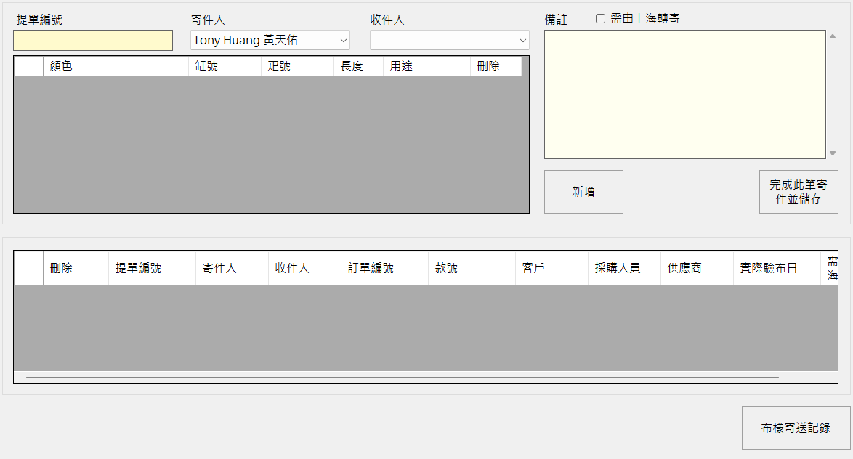
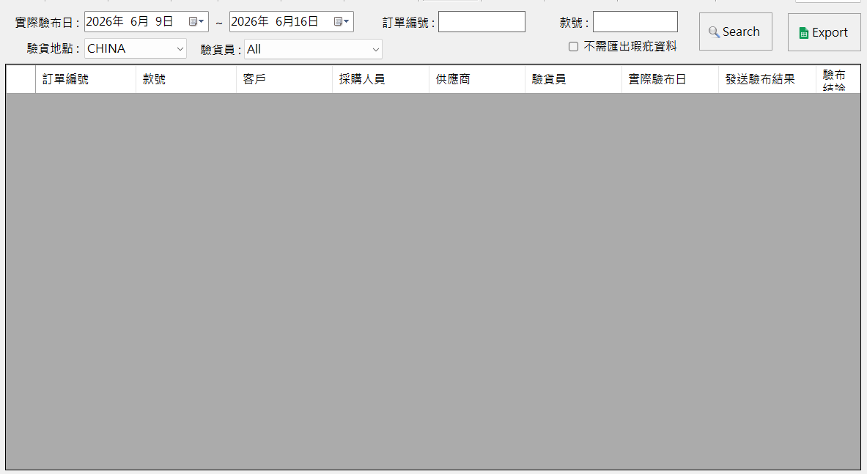
查詢寄樣 | 查詢驗布記錄

